Engagement gyms
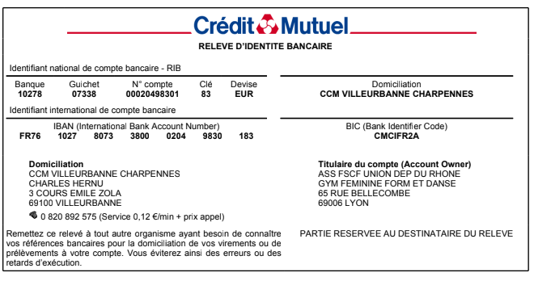

 |  | Championnat Départemental Ainées Jeunesses
 |  |  |  | 17 et 18 Juin 2023 |  | à | VILLEFRANCHE

 |  | Engagement gymnastes |  |  |  |  |  | DATE LIMITE
 |  |  |  |  |  |  |  | 14 mai 2023
 | A renvoyer par mail : |  | Merci d'envoyer vos inscriptions aux 4 mails suivants : ctgymfille69@yahoo.fr , cd.rhone@fscf.asso.fr , juges.gymfille69@yahoo.fr, competitiongfrhone@gmail.com

 |  | Association :
 |  | Ville :
 |  | e-mail :

 | Indiquer le nombre de gyms engagées dans chaque catégorie :
 |  | F | F1 | F2 | F3 | C1 | C2 | C3 | C4
 | Ainées

 | Jeunesses

 | Anciennes

 | REGLEMENT FINANCIER :
 | Nb total de gyms |  | cout/gymnate |  | Total à payer
 | 0 |  | 2.50 € |  | 0 |  | €

✉Chèque libéllé à l'ordre de : | FSCF – Gym Féminine
 | avec indication au dos du chèque "Champ Dep A et J" (indiquer la saison en cours)"
Banque |  | N° de chèque
Emis par |  | Date
A renvoyer à : | Comité Départemental du Rhône - 65 rue Bellecombe - 69006 Lyon
:Virement bancaire possible en précisant bien " NOM du CLUB - "Champ Dep A et J" (RIB ci-dessous)

